POUSSINS

 | Coupe Départementale
 | 2-3 avril 2022 | à | Halle Diagana Lyon 9

 | Engagement Poussins |  | DATE LIMITE
A renvoyer par mail : | ctgymfille69@yahoo.fr , cd.rhone@fscf.asso.fr , juges.gymfille69@yahoo.fr, competitiongfrhone@gmail.com |  | 20 Février 2022

POUSSINS nées en | 2015,2014,2013, 2012

Seules les cases grisées sont à remplir Effacer les catégories qui ne vous concernent pas

 | Association :
 | Ville :
 | e-mail :

 | Effacer catégories non choisies
 | Excellence | Promotion | Honneur

 | NOM | PRENOM | ANNEE DE NAISSANCE

1
2
3
4
5
6

 | Nombre total de poussins | 0

 | Une seule équipe par club de 6 poussins est autorisée à concourir

 | Il est interdit de faire coucourir une 7ème gymnaste sous peine de disqualification de l'équipe

REGLEMENT FINANCIER
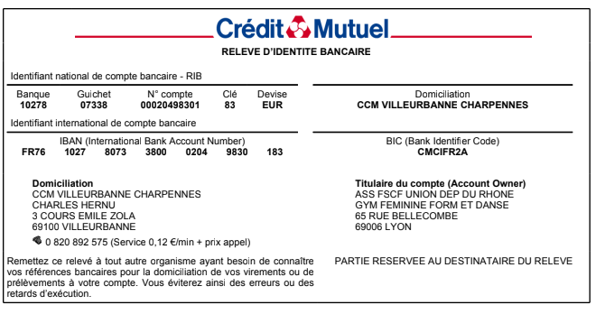
 | Coupe Départementale
 | 2-3 avril 2022 |  | à | Halle Diagana Lyon 9

 | Récapitulatif des engagements Règlement financier |  |  |  | DATE LIMITE
 |  |  |  |  | 20 Février 2022
A renvoyer par mail : | ctgymfille69@yahoo.fr , cd.rhone@fscf.asso.fr , juges.gymfille69@yahoo.fr, competitiongfrhone@gmail.com
 | (joindre dans le même envoi aux 4 adresses les engagements des juges et des gyms)

Association :
Ville :
e-mail :
AINEES | CATEGORIE |  | NOMBRE |  | TOTAL AINEES =
 |  |  | 2ème : | 0
 | Excellence |  | 3ème : | 0
 | Promotion |  | 4ème : | 0
 | Honneur |  | 5ème : | 0 | 0
 |  |  | 6ème : | 0
JEUNESSES | CATEGORIE |  | NOMBRE |  | TOTAL JEUNESSES =
 |  |  | 1ème : | 0
 | Excellence |  | 2ème : | 0
 | Promotion |  | 3ème : | 0
 | Honneur |  | 4ème : | 0 | 0
 |  |  | 5ème : | 0
POUSSINS | CATEGORIE |  |  |  | TOTAL POUSSINS =

 | Excellence
 | Promotion
 | Honneur |  |  |  | 0

 | TOTAL GYMNASTES |  |  |  | 0
RAPPEL
Un club peut engager :
- Toutes ses gymnastes (A/J/P) dans une seule catégorie
- Les aînées et les jeunesses dans une catégorie différente, et les poussins dans l'une des 2 catégories

REGLEMENT FINANCIER
Nombre de gyms engagées |  |  | 3 € par gym |  | Total à payer
0 |  |  | 3 |  | 0.00

*Chèque libéllé à l'ordre de : | FSCF – Gym Féminine
 | avec indication au dos du chèque "Coupe Départementale (indiquer la saison en cours)"
Banque |  | N° de chèque
Emis par |  | Date
A renvoyer à : | Comité Départemental du Rhône - 65 rue Bellecombe - 69006 Lyon
:Virement bancaire possible en précisant bien " NOM du CLUB - Coupe Départementale" (RIB ci-dessous)

